Sheet1
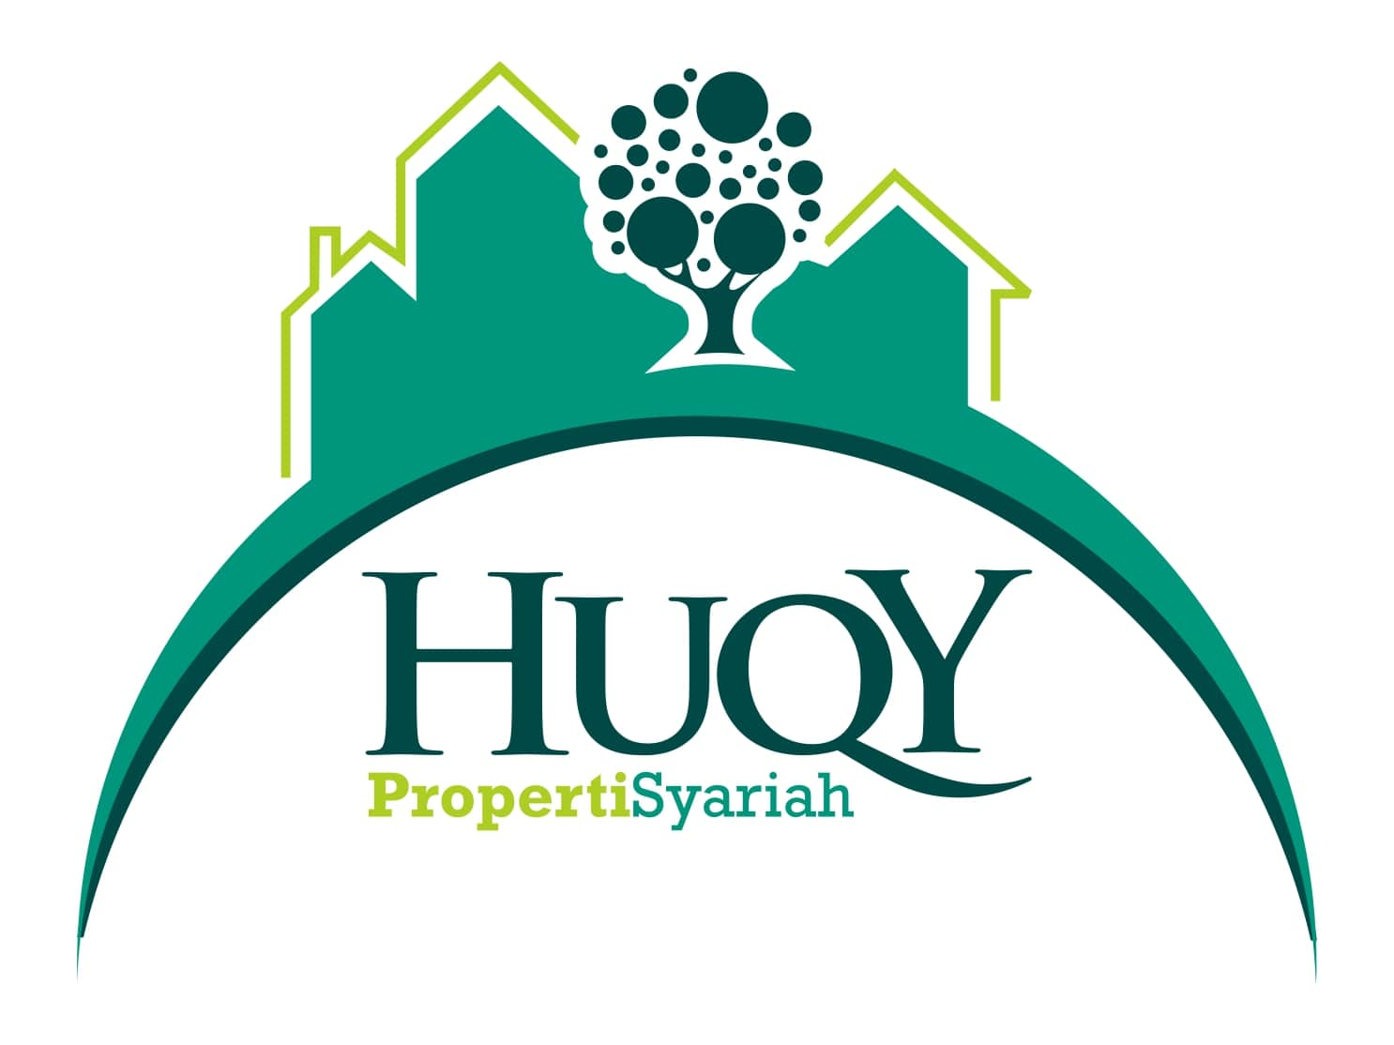 | PT. HUQY PROPERTI SYARIAH

 | Jl. Marsda Surya Darma No.78 RT.14 Kel. Kenali Asam Bawah Kec. Kota Baru 36128 Jambi

 | HP/WA : 0811 7485 088, TLP : 0741 360 2646

Laporan |  | SISA ANGSURAN
Project
Total Pemasukan
Cash
Total Diskon
Total DP
Nilai Kredit
Sisa Kredit
Angsuran Terkini
Status
Lunas |  |  | Unit
Belum Lunas |  |  | Unit
Total Semua Terjual |  |  | Unit

